Tabele zbiorcze
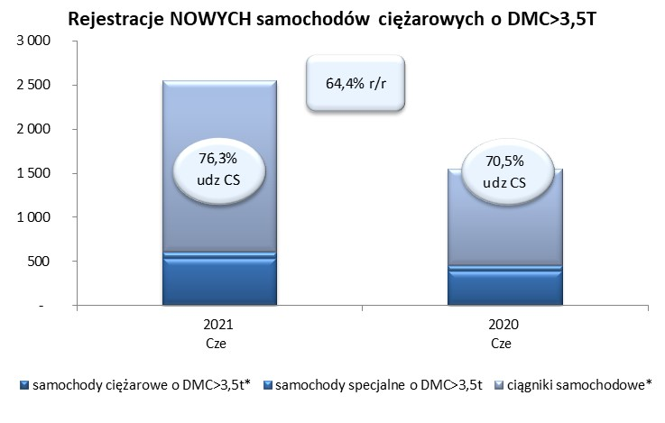
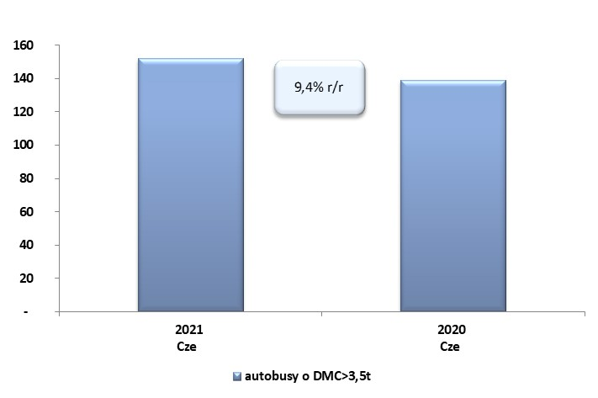
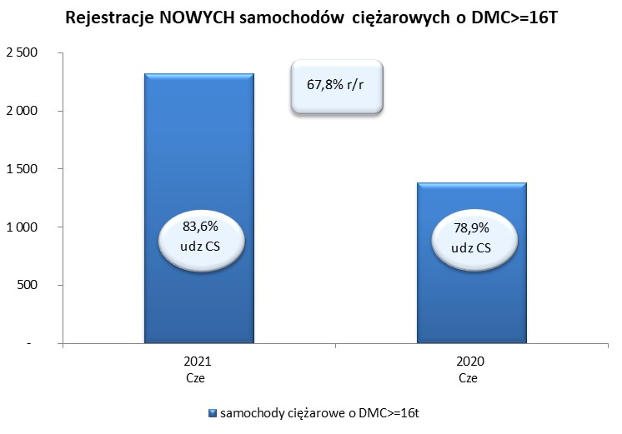
 |  |  |  |  |  | 06/07/2021
PZPM na podstawie danych CEP |  |  |  |  |  | sztuki
PIERWSZE REJESTRACJE NOWYCH POJAZDÓW UŻYTKOWYCH O DMC>3,5T
 | 2021 Cze | 2020 Cze | % zmiana r/r | 2021 Sty - Cze | 2020 Sty - Cze | % zmiana r/r
SAMOCHODY CIĘŻAROWE - RAZEM | 2,545 | 1,548 | 64.4% | 16,068 | 8,137 | 97.5%
samochody ciężarowe o DMC>3,5t* | 533 | 394 | 35.3% | 3,227 | 2,188 | 47.5%
samochody specjalne o DMC>3,5t | 69 | 62 | 11.3% | 380 | 346 | 9.8%
ciągniki samochodowe* | 1,943 | 1,092 | 77.9% | 12,461 | 5,603 | 122.4%
AUTOBUSY - RAZEM | 152 | 139 | 9.4% | 668 | 692 | -3.5%
RAZEM POJAZDY UŻYTKOWE | 2,697 | 1,687 | 59.9% | 16,736 | 8,829 | 89.6%
*/ Nie uwzgledniono rejestracji własnych marek krajowych producentów

